ES2023_F26_graphique1
Graphique 1 - Évolution mensuelle du nombre des IVG en 2019, 2020 et 2021

Mois | IVG établissement de santé 2021 | IVG établissement de santé 2020 | IVG établissement de santé 2019 | IVG hors établissement 2021 | IVG hors établissement 2020 | IVG hors établissement 2019
janvier | 13076 | 16234 | 15933 | 6589 | 6258 | 5702
février | 12148 | 14068 | 14402 | 6028 | 5185 | 4794
mars | 13469 | 15290 | 14907 | 6753 | 5588 | 5126
avril | 12389 | 13047 | 13915 | 6601 | 6447 | 5201
mai | 11046 | 9727 | 14844 | 5958 | 5231 | 5610
juin | 11999 | 10395 | 13592 | 6286 | 5359 | 4841
juillet | 11877 | 12572 | 14973 | 6208 | 5887 | 5250
août | 11611 | 12175 | 12967 | 5782 | 4953 | 4689
septembre | 12730 | 13254 | 14193 | 6620 | 5767 | 4985
octobre | 11825 | 12849 | 14639 | 6055 | 5764 | 5404
novembre | 11482 | 12417 | 12812 | 6626 | 6380 | 5050
décembre | 13021 | 12318 | 13766 | 7103 | 6326 | 5275
Lecture : En janvier 2021, 13 076 IVG ont été réalisées dans un établissement de santé et 6 481 hors établissement.
Champ : France entière (non compris Saint-Martin et Saint Barthélemy), y compris le SSA.
Sources : DREES, SAE, ATIH, PMSI-MCO ; CNAM, DCIR (nombre de forfaits médicamenteux remboursés), calculs DREES.

ES2023_F26_graphique2
Graphique 2. Évolution du nombre d’IVG pour 1 000 femmes de 15 à 49 ans et indice conjoncturel d’avortement (ICA) depuis 1990

 | 1990 | 1991 | 1992 | 1993 | 1994 | 1995 | 1996 | 1997 | 1998 | 1999 | 2000 | 2001 | 2002 | 2003 | 2004 | 2005 | 2006 | 2007 | 2008 | 2009 | 2010 | 2011 | 2012 | 2013 | 2014 | 2015 | 2016 | 2017 | 2018 | 2019 | 2020 | 2021
Taux de recours à l’IVG pour 1 000 femmes (échelle de droite) | 14.0 | 14.0 | 13.4 | 13.3 | 13.1 | 12.3 | 12.8 | 12.9 | 13.5 | 13.6 | 13.3 | 14.1 | 14.4 | 14.1 | 14.5 | 14.2 | 14.8 | 14.7 | 14.5 | 14.6 | 14.8 | 14.6 | 14.6 | 15.2 | 15.5 | 15.1 | 14.8 | 15.0 | 15.5 | 16.1 | 15.4 | 15.5
Indice conjoncturel d’avortement (échelle de gauche) | 0.47 | 0.48 | 0.46 | 0.46 | 0.46 | 0.44 | 0.47 | 0.47 | 0.49 | 0.50 | 0.49 | 0.51 | 0.52 | 0.52 | 0.53 | 0.52 | 0.55 | 0.54 | 0.53 | 0.54 | 0.54 | 0.54 | 0.53 | 0.56 | 0.55 | 0.54 | 0.53 | 0.54 | 0.56 | 0.58 | 0.55 | 0.55
Note > Le taux de recours est calculé en rapportant le nombre total d’IVG à l’ensemble des femmes âgées de 15 à 49 ans. L’indice conjoncturel d’avortement correspond à la somme des taux d’IVG de chaque âge. Champ > France entière (non compris Saint-Martin et Saint-Barthélemy, y compris Mayotte à partir de 2014), y compris le SSA, mais non compris la Mutualité sociale agricole (MSA) et le Régime social des indépendants (RSI) jusqu’en 2009. Sources > DREES, SAE ; ATIH, PMSI-MCO ; CNAM, Sniiram, traitements DREES ; Insee, estimation de la population au 1er janvier.

ES2023_F26_carte1
Carte 1. Taux de recours à l’IVG en 2021, selon le département de réalisation de l'IVG

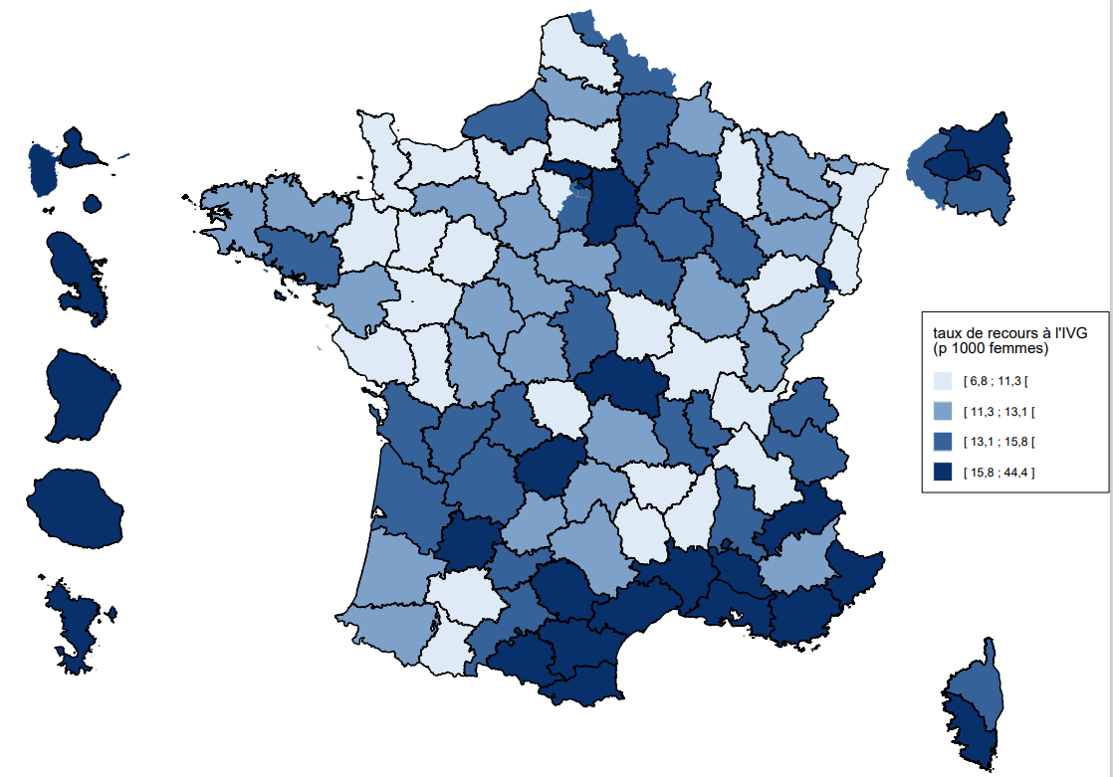
Code département | Département | IVG pour 1 000 femmes de 15 à 49 ans | Région
01 | Ain | 7.2 | Auvergne-Rhône-Alpes
02 | Aisne | 13.4 | Hauts-de-France
03 | Allier | 16.4 | Auvergne-Rhône-Alpes
04 | Alpes-de-Haute-Provence | 11.8 | Provence-Alpes-Côte d’Azur
05 | Hautes-Alpes | 21.0 | Provence-Alpes-Côte d’Azur
06 | Alpes-Maritimes | 22.6 | Provence-Alpes-Côte d’Azur
07 | Ardèche | 9.4 | Auvergne-Rhône-Alpes
08 | Ardennes | 12.4 | Grand Est
09 | Ariège | 19.2 | Occitanie
10 | Aube | 14.2 | Grand Est
11 | Aude | 17.6 | Occitanie
12 | Aveyron | 12.1 | Occitanie
13 | Bouches-du-Rhône | 22.4 | Provence-Alpes-Côte d’Azur
14 | Calvados | 10.7 | Normandie
15 | Cantal | 11.5 | Auvergne-Rhône-Alpes
16 | Charente | 14.2 | Nouvelle-Aquitaine
17 | Charente-Maritime | 15.0 | Nouvelle-Aquitaine
18 | Cher | 14.1 | Centre-Val de Loire
19 | Corrèze | 18.0 | Nouvelle-Aquitaine
21 | Côte-d’Or | 12.1 | Bourgogne-Franche-Comté
22 | Côtes-d’Armor | 12.4 | Bretagne
23 | Creuse | 8.7 | Nouvelle-Aquitaine
24 | Dordogne | 14.5 | Nouvelle-Aquitaine
25 | Doubs | 12.0 | Bourgogne-Franche-Comté
26 | Drôme | 13.4 | Auvergne-Rhône-Alpes
27 | Eure | 9.9 | Normandie
28 | Eure-et-Loir | 11.5 | Centre-Val de Loire
29 | Finistère | 11.3 | Bretagne
2A | Corse du Sud | 25.0 | Corse
2B | Haute-Corse | 9.6 | Corse
30 | Gard | 16.2 | Occitanie
31 | Haute-Garonne | 15.2 | Occitanie
32 | Gers | 8.6 | Occitanie
33 | Gironde | 13.9 | Nouvelle-Aquitaine
34 | Hérault | 18.6 | Occitanie
35 | Ille-et-Vilaine | 10.9 | Bretagne
36 | Indre | 12.3 | Centre-Val de Loire
37 | Indre-et-Loire | 11.2 | Centre-Val de Loire
38 | Isère | 10.4 | Auvergne-Rhône-Alpes
39 | Jura | 11.8 | Bourgogne-Franche-Comté
40 | Landes | 11.7 | Nouvelle-Aquitaine
41 | Loir-et-Cher | 11.1 | Centre-Val de Loire
42 | Loire | 13.1 | Auvergne-Rhône-Alpes
43 | Haute-Loire | 6.8 | Auvergne-Rhône-Alpes
44 | Loire-Atlantique | 12.4 | Pays de la Loire
45 | Loiret | 12.3 | Centre-Val de Loire
46 | Lot | 12.8 | Occitanie
47 | Lot-et-Garonne | 16.6 | Nouvelle-Aquitaine
48 | Lozère | 11.0 | Occitanie
49 | Maine-et-Loire | 10.6 | Pays de la Loire
50 | Manche | 9.8 | Normandie
51 | Marne | 14.0 | Grand Est
52 | Haute-Marne | 14.8 | Grand Est
53 | Mayenne | 8.4 | Pays de la Loire
54 | Meurthe-et-Moselle | 12.8 | Grand Est
55 | Meuse | 7.6 | Grand Est
56 | Morbihan | 13.3 | Bretagne
57 | Moselle | 11.8 | Grand Est
58 | Nièvre | 9.7 | Bourgogne-Franche-Comté
59 | Nord | 14.2 | Hauts-de-France
60 | Oise | 11.1 | Hauts-de-France
61 | Orne | 12.0 | Normandie
62 | Pas-de-Calais | 10.6 | Hauts-de-France
63 | Puy-de-Dôme | 13.0 | Auvergne-Rhône-Alpes
64 | Pyrénées-Atlantiques | 12.0 | Nouvelle-Aquitaine
65 | Hautes-Pyrénées | 10.2 | Occitanie
66 | Pyrénées-Orientales | 21.2 | Occitanie
67 | Bas-Rhin | 11.2 | Grand Est
68 | Haut-Rhin | 10.9 | Grand Est
69 | Rhône | 14.1 | Auvergne-Rhône-Alpes
70 | Haute-Saône | 9.5 | Bourgogne-Franche-Comté
71 | Saône-et-Loire | 11.1 | Bourgogne-Franche-Comté
72 | Sarthe | 11.0 | Pays de la Loire
73 | Savoie | 14.8 | Auvergne-Rhône-Alpes
74 | Haute-Savoie | 15.6 | Auvergne-Rhône-Alpes
75 | Paris | 33.8 | Île-de-France
76 | Seine-Maritime | 13.6 | Normandie
77 | Seine-et-Marne | 16.3 | Île-de-France
78 | Yvelines | 9.9 | Île-de-France
79 | Deux-Sèvres | 10.3 | Nouvelle-Aquitaine
80 | Somme | 12.3 | Hauts-de-France
81 | Tarn | 16.2 | Occitanie
82 | Tarn-et-Garonne | 14.6 | Occitanie
83 | Var | 20.3 | Provence-Alpes-Côte d’Azur
84 | Vaucluse | 21.7 | Provence-Alpes-Côte d’Azur
85 | Vendée | 9.2 | Pays de la Loire
86 | Vienne | 11.5 | Nouvelle-Aquitaine
87 | Haute-Vienne | 15.3 | Nouvelle-Aquitaine
88 | Vosges | 12.0 | Grand-Est
89 | Yonne | 13.5 | Bourgogne-Franche-Comté
90 | Territoire de Belfort | 28.3 | Bourgogne-Franche-Comté
91 | Essonne | 14.0 | Île-de-France
92 | Hauts-de-Seine | 6.8 | Île-de-France
93 | Seine-Saint-Denis | 14.3 | Île-de-France
94 | Val-de-Marne | 10.9 | Île-de-France
95 | Val-d’Oise | 15.8 | Île-de-France
971 | Guadeloupe | 44.4 | Guadeloupe
972 | Martinique | 29.7 | Martinique
973 | Guyane | 43.9 | Guyane
974 | La Réunion | 22.6 | La Réunion
976 | Mayotte | 21.0 | Mayotte

Note > Les bornes correspondent à une distribution en quartiles. Lecture > Le taux de recours à l'IVG est de 7,2 IVG pour 1 000 femmes de 15 à 49 ans parmi les résidentes de l'Ain. Champ > France entière (non compris Saint-Martin et Saint-Barthélemy), y compris le SSA. Sources > ATIH, PMSI-MCO, traitements DREES ; CNAM, DCIR, traitements DREES ; Insee, estimation de la population au 1er janvier 2021.

ES2023_F26_carte2
Carte 2. Part des IVG réalisées hors établissements de santé en 2021, selon le département de réalisation de l'IVG

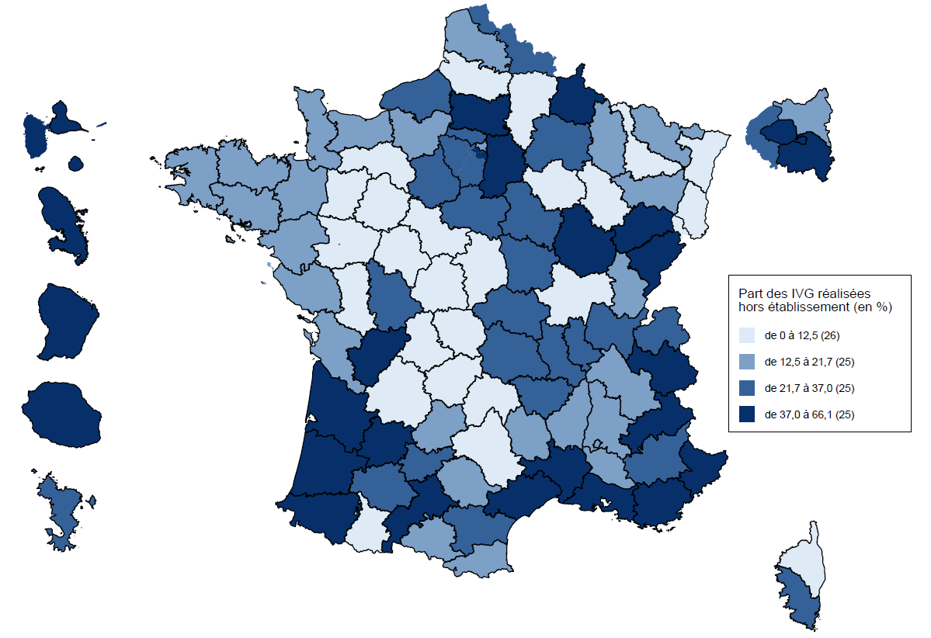
Code département | Département | Part des IVG réalisées hors structure hospitalière (en %) | Nouvelle région
01 | Ain | 29.9 | Auvergne-Rhône-Alpes
02 | Aisne | 6.4 | Hauts-de-France
03 | Allier | 34.4 | Auvergne-Rhône-Alpes
04 | Alpes-de-Haute-Provence | 32.9 | Provence-Alpes-Côte d’Azur
05 | Hautes-Alpes | 61.2 | Provence-Alpes-Côte d’Azur
06 | Alpes-Maritimes | 56.7 | Provence-Alpes-Côte d’Azur
07 | Ardèche | 20.9 | Auvergne-Rhône-Alpes
08 | Ardennes | 48.4 | Grand Est
09 | Ariège | 14.6 | Occitanie
10 | Aube | 8.2 | Grand Est
11 | Aude | 23.2 | Occitanie
12 | Aveyron | 12.0 | Occitanie
13 | Bouches-du-Rhône | 35.8 | Provence-Alpes-Côte d’Azur
14 | Calvados | 19.5 | Normandie
15 | Cantal | 0.7 | Auvergne-Rhône-Alpes
16 | Charente | 42.1 | Nouvelle-Aquitaine
17 | Charente-Maritime | 17.2 | Nouvelle-Aquitaine
18 | Cher | 5.5 | Centre-Val de Loire
19 | Corrèze | 4.7 | Nouvelle-Aquitaine
21 | Côte-d’Or | 37.6 | Bourgogne-Franche-Comté
22 | Côtes-d’Armor | 12.9 | Bretagne
23 | Creuse | 0.0 | Nouvelle-Aquitaine
24 | Dordogne | 4.9 | Nouvelle-Aquitaine
25 | Doubs | 62.7 | Bourgogne-Franche-Comté
26 | Drôme | 20.5 | Auvergne-Rhône-Alpes
27 | Eure | 17.1 | Normandie
28 | Eure-et-Loir | 28.3 | Centre-Val de Loire
29 | Finistère | 21.4 | Bretagne
2A | Corse-du-Sud | 26.9 | Corse
2B | Haute-Corse | 0.0 | Corse
30 | Gard | 47.0 | Occitanie
31 | Haute-Garonne | 54.8 | Occitanie
32 | Gers | 36.5 | Occitanie
33 | Gironde | 46.8 | Nouvelle-Aquitaine
34 | Hérault | 37.4 | Occitanie
35 | Ille-et-Vilaine | 16.7 | Bretagne
36 | Indre | 11.4 | Centre-Val de Loire
37 | Indre-et-Loire | 11.6 | Centre-Val de Loire
38 | Isère | 16.0 | Auvergne-Rhône-Alpes
39 | Jura | 15.1 | Bourgogne-Franche-Comté
40 | Landes | 43.1 | Nouvelle-Aquitaine
41 | Loir-et-Cher | 3.7 | Centre-Val de Loire
42 | Loire | 29.5 | Auvergne-Rhône-Alpes
43 | Haute-Loire | 26.6 | Auvergne-Rhône-Alpes
44 | Loire-Atlantique | 12.5 | Pays de la Loire
45 | Loiret | 22.4 | Centre-Val de Loire
46 | Lot | 14.8 | Occitanie
47 | Lot-et-Garonne | 42.3 | Nouvelle-Aquitaine
48 | Lozère | 19.9 | Occitanie
49 | Maine-et-Loire | 2.6 | Pays de la Loire
50 | Manche | 17.6 | Normandie
51 | Marne | 32.9 | Grand Est
52 | Haute-Marne | 4.2 | Grand Est
53 | Mayenne | 5.0 | Pays de la Loire
54 | Meurthe-et-Moselle | 4.7 | Grand Est
55 | Meuse | 18.4 | Grand Est
56 | Morbihan | 14.2 | Bretagne
57 | Moselle | 15.6 | Grand Est
58 | Nièvre | 33.2 | Bourgogne-Franche-Comté
59 | Nord | 22.3 | Hauts-de-France
60 | Oise | 37.0 | Hauts-de-France
61 | Orne | 0.0 | Normandie
62 | Pas-de-Calais | 15.5 | Hauts-de-France
63 | Puy-de-Dôme | 32.0 | Auvergne-Rhône-Alpes
64 | Pyrénées-Atlantiques | 42.5 | Nouvelle-Aquitaine
65 | Hautes-Pyrénées | 9.4 | Occitanie
66 | Pyrénées-Orientales | 18.9 | Occitanie
67 | Bas-Rhin | 6.0 | Grand Est
68 | Haut-Rhin | 5.0 | Grand Est
69 | Rhône | 33.8 | Auvergne-Rhône-Alpes
70 | Haute-Saône | 64.0 | Bourgogne-Franche-Comté
71 | Saône-et-Loire | 7.4 | Bourgogne-Franche-Comté
72 | Sarthe | 0.4 | Pays de la Loire
73 | Savoie | 45.6 | Auvergne-Rhône-Alpes
74 | Haute-Savoie | 27.6 | Auvergne-Rhône-Alpes
75 | Paris | 39.3 | Île-de-France
76 | Seine-Maritime | 30.4 | Normandie
77 | Seine-et-Marne | 59.9 | Île-de-France
78 | Yvelines | 31.1 | Île-de-France
79 | Deux-Sèvres | 8.8 | Nouvelle-Aquitaine
80 | Somme | 7.0 | Hauts-de-France
81 | Tarn | 14.0 | Occitanie
82 | Tarn-et-Garonne | 35.3 | Occitanie
83 | Var | 46.6 | Provence-Alpes-Côte d’Azur
84 | Vaucluse | 25.3 | Provence-Alpes-Côte d’Azur
85 | Vendée | 13.3 | Pays de la Loire
86 | Vienne | 29.5 | Nouvelle-Aquitaine
87 | Haute-Vienne | 0.0 | Nouvelle-Aquitaine
88 | Vosges | 13.0 | Grand Est
89 | Yonne | 23.5 | Bourgogne-Franche-Comté
90 | Territoire de Belfort | 6.8 | Bourgogne-Franche-Comté
91 | Essonne | 21.8 | Île-de-France
92 | Hauts-de-Seine | 59.7 | Île-de-France
93 | Seine-Saint-Denis | 24.2 | Île-de-France
94 | Val-de-Marne | 56.5 | Île-de-France
95 | Val-d’Oise | 22.1 | Île-de-France
971 | Guadeloupe | 63.9 | Guadeloupe
972 | Martinique | 38.1 | Martinique
973 | Guyane | 66.1 | Guyane
974 | La Réunion | 53.2 | La Réunion
976 | Mayotte | 26.4 | Mayotte

Note > Les bornes correspondent à une distribution en quartiles. Lecture > 29,9 % des IVG concernant des femmes de l’Ain sont réalisées hors structure hospitalière. Champ > France entière (non compris Saint-Martin et Saint-Barthélemy), y compris le SSA. Sources > ATIH, PMSI-MCO, traitements DREES ; CNAM, DCIR, traitements DREES.

